1.送样承认书目录
宁波生久科技有限公司
送样承认书目录
项目 | NO. | 提交类型 | 送样承认书点检项目列表（CHECK ITEM） | 判定 | 备注
1.承认书目录 | 1.1 | 电子档 | 所有项目必须备齐，清晰可辨识，未附资料项目需说明原因 送样申请方自行审查资料正确性、完整性，确认合格后方可送出 | V
2.规格图纸 | 2.1 | 电子档 | 规格图纸必须为收到的最新版本，可接受最新版临时规格送样 如厂商自行转换图纸，则需附送转化后的厂商图纸以供核对 | V
3.材料全尺寸报告 | 3.1 | 电子档 | 报告格式：可使用各厂商的出货报告，并且数据真实 | V
 | 3.2 | / | 测试数量：模具品每穴至少测试5pcs数据，非模具品至少测试10pcs数据 | V
 | 3.3 | / | 重点尺寸：需附FAI＆CPK测试数据（CPK>1.33,车用CPK>1.67） | V
4.信赖性测试报告 | 4.1 | 电子档 | 针对产品信赖性所作的验证报告（例如：盐雾实验，高温高湿，附着力测试，铆合力测试，耐摩擦次数等） | V
5.材料成分展开表 | 5.1 | 电子档 | 使用指定格式《原材料有害物质调查表》，内容与实际用料相同、材料成分与所附送的测试报告相符合，并由责任人签字加盖公司印章 | V
 | 5.2 | 电子档 | 环保测试报告有效期为1年，测试值须符合环保规范，有害物质测试项目及其测试方法参考附件SJ-QD-MC-01 | V
 | 5.3 | 电子档 | MSDS及环保测试报告中设计的原材料厂商和品牌、材质、型号必须相同，有差异时需要厂商提供厂商间交易关系证明文件，有效期5年 | V
6.材质证明书 | 6.1 | 电子档 | 材质证明需包括各化学成分的含量比例、SPEC、测试样品的数据（所测数据需在所规定的SPEC范围内）、抗拉强度、硬度值、延伸率等 | V
7.安规资料 | 7.1 | 电子档 | 安规材料需提供UL证书（根据附表--器件类别进行提供） | V
*8.工艺流程图 | 8.1 | 电子档 | 工艺流程图请详细填写，模具品需要附送SIP/SOP及试模报告单 | N/A | 车规级需要
*9.PFMEA | 9.1 | 电子档 | 制程失效模式分析（PFMEA）资料需要填写完整、正确、清晰可辨识 | N/A | 车规级需要
*10.控制计划 | 10.1 | 电子档 | 对控制产品所要求的系统及过程的形成文件的描述 | N/A | 车规级需要
*11.MSA分析报告 | 11.1 | 电子档 | 测量系统分析报告（MSA）资料需要填写完整、正确、清晰可辨识 | N/A | 车规级需要
*12.SPC分析报告 | 12.1 | 电子档 | 过程能力分析报告（SPC）资料需要填写完整、正确、清晰可辨识 | N/A | 车规级需要
13.包装规范 | 13.1 | 电子档 | 目标保证原料不受挤压、撞击等导致变形和损坏，要附件图片说明 包装实验（一角，三棱，六面落地实验）和运输实验，以确保产品运送工程中不会变形失效 | V
14.送样样品 | 14.1 | 电子档 | 普通件样品20pcs，模具品每模穴5~10pcs，参考《送样数量清单》 | V
 | 14.2 |  | 样品为生产随机抽取，不可以使用挑选方式送样，以代表量产品质水准 | V
 | 14.3 |  | PWB需要附带菲林+切片报告+OSP膜厚报告，送样样本数量5连片 | N/A
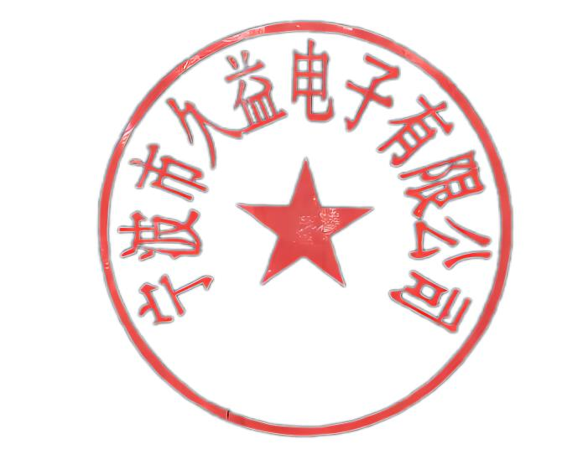
 | 14.4 |  | 承认书增加实物彩色照片（正反各一张，要求清晰可辨识）与秤单重照片，单重测试值需清晰可见 | V
注解:"判定"栏填写:"√"代表资料合格，"×"代表不合格，"N/A"代表不适合;"×"及"N/A"需在备注栏做原因说明 车规级物料提供常规项外还需提供带“ * ”项目的资料 厂商签核：厂商核准后代表送样资料符合以上要求，并且资料按照以上顺序排列，明显违背以上要求的送样将被退件
料号 | 厂商 |  | 是否为车规 | 制定 | 核准
 | 久益 |  | 否 | Leven | 王立均

2.图纸（生久&供应商）
宁波生久科技有限公司
图纸（生久&供应商）

附生久发行的最新图纸

http://www.shengjiu.com/

3.供应商部件承认书
宁波生久科技有限公司
供应商部件承认书

附所使用部件的承认书

线材 端子胶壳 套管

http://www.shengjiu.com/

4.样品照片（多角度）
宁波生久科技有限公司
成品照片（多角度）

附成品多角度照片，清晰
如有特殊细节部分，需注明

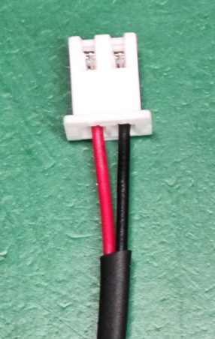
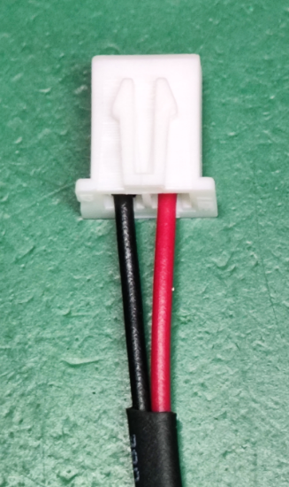

http://www.shengjiu.com/

6.信赖性测试报告
宁波生久科技有限公司
信赖性测试报告

附部件信赖性测试报告

线材 端子

http://www.shengjiu.com/

8.材质证明书
宁波生久科技有限公司
材质证明书

附材质证明书（原厂的）

线材

胶壳端子

套管

锡

http://www.shengjiu.com/

9.UL 证明
宁波生久科技有限公司
UL证明书

附UL证明书

线材 端子胶壳 套管

http://www.shengjiu.com/

10.车规级增加资料
宁波生久科技有限公司
车规级增加资料

附工艺流程图、PFMEA、控制计划、MSA分析报告、SPC分析报告

http://www.shengjiu.com/

11.包装规范
宁波生久科技有限公司
供应商包装规范

附供应商包装规范

http://www.shengjiu.com/

12.出货报告＆样品
宁波生久科技有限公司
供应商出货报告

附供应商出货报告

http://www.shengjiu.com/

